Macrosettori
 |  |  |  |  |  |  |  |  |  |  | NB: NON SI POSSONO CONFRONTARE I VALORI DEL PIEMONTE NORD CON I REPORT PRECEDENTI

PIEMONTE NORD
...
 |  |  |  |  |  |  |  |  |  |  | Consistenza
Industria |  | Terziario |  | Altro
Anno 2022 | Comp. % | Anno 2022 | Comp. % | Anno 2022 | Comp. % |  |  |  |  |  |  | Agricoltura | Industria | Terziario | Altro
119,774 | 25.1% | 302,933 | 63.4% | 1,495 | 0.3% |  |  |  |  |  | Piemonte Nord | 6,852 | 22,911 | 54,024 | 225
22,911 | 27.3% | 54,024 | 64.3% | 225 | 0.3%
...
4,862 | 27.0% | 11,589 | 64.4% | 50 | 0.3%
9,400 | 27.6% | 22,268 | 65.4% | 81 | 0.2%
4,119 | 27.8% | 9,876 | 66.7% | 41 | 0.3%
4,530 | 26.4% | 10,291 | 59.9% | 53 | 0.3%
...
 |  | Industria |  |  | Terziario |  |  | Altro
Var. ass. 21-22 | Var. % 21-22 | Anno 2022 | Var. ass. 21-22 | Var. % 21-22 | Anno 2022 | Var. ass. 21-22 | Var. % 21-22 | Anno 2022 | Var. ass. 21-22 | Var. % 21-22
-909 | -1.7% | 119,774 | 356 | 0.3% | 302,933 | -124 | -0.04% | 1,495 | 261 | 21.2%
-119 | -1.7% | 22,911 | -434 | -1.9% | 54,024 | -432 | -0.8% | 225 | 59 | 35.5%
...
-42 | -2.8% | 4,862 | -203 | -4.0% | 11,589 | -184 | -1.6% | 50 | 10 | 25.0%
-19 | -0.8% | 9,400 | -9 | -0.1% | 22,268 | 9 | 0.04% | 81 | 24 | 42.1%
-20 | -2.5% | 4,119 | -50 | -1.2% | 9,876 | -78 | -0.8% | 41 | 18 | 78.3%
-38 | -1.6% | 4,530 | -172 | -3.7% | 10,291 | -179 | -1.7% | 53 | 7 | 15.2%
...
REGIONE
 | Agricoltura | Industria | Terziario
2018 | 100 | 100 | 100
2019 | 99 | 98 | 100
2020 | 97 | 98 | 100
2021 | 97 | 99 | 101
2022 | 95 | 100 | 101
2022 | Var. ass. 18-22 | Var. % 18-22
53,697 | -2,640 | -4.7%
119,774 | -253 | -0.2%
302,933 | 3,716 | 1.2%
1,495 | 500 | 50.3%
477,899 | 1,323 | 0.3%
...
2022
95
100
101

PIEMONTE NORD
 | Agricoltura | Industria | Terziario
2018 | 100 | 100 | 100
2019 | 99 | 98 | 99
2020 | 98 | 97 | 99
2021 | 98 | 96 | 99
2022 | 96 | 95 | 98
...
2022 | Var. ass. 18-22 | Var. % 18-22
6,852 | -265 | -3.7%
22,911 | -1,298 | -5.4%
54,024 | -886 | -1.6%
225 | 64 | 39.8%
84,012 | -2,385 | -2.8%
...
2022
96
95
98

BIELLA
 | Agricoltura | Industria | Terziario
2018 | 100 | 100 | 100
2019 | 99 | 98 | 99
2020 | 98 | 97 | 98
2021 | 98 | 95 | 98
2022 | 96 | 91 | 96
...
2022 | Var. ass. 18-22 | Var. % 18-22
1,481 | -66 | -4.3%
4,862 | -484 | -9.1%
11,589 | -466 | -3.9%
50 | 1 | 2.0%
17,982 | -1,015 | -5.3%
...
2022
96
91
96

NOVARA
 | Agricoltura | Industria | Terziario
2018 | 100 | 100 | 100
2019 | 99 | 96 | 99
2020 | 99 | 95 | 99
2021 | 99 | 96 | 100
2022 | 98 | 96 | 100
...
2022 | Var. ass. 18-22 | Var. % 18-22
2,296 | -46 | -2.0%
9,400 | -396 | -4.0%
22,268 | -51 | -0.2%
81 | 24 | 42.1%
34,045 | -469 | -1.4%
...
2022
98
96
100

VERBANO CUSIO OSSOLA
 | Agricoltura | Industria | Terziario
2018 | 100 | 100 | 100
2019 | 98 | 100 | 100
2020 | 98 | 98 | 100
2021 | 98 | 97 | 100
2022 | 96 | 96 | 99
...
2022 | Var. ass. 18-22 | Var. % 18-22
779 | -36 | -4.4%
4,119 | -175 | -4.1%
9,876 | -70 | -0.7%
41 | 20 | 95.2%
14,815 | -261 | -1.7%
...
2022
96
96
99
...
VERCELLI
 | Agricoltura | Industria | Terziario
2018 | 100 | 100 | 100
2019 | 99 | 99 | 100
2020 | 98 | 99 | 99
2021 | 97 | 99 | 99
2022 | 95 | 95 | 97
2022 | Var. ass. 18-22 | Var. % 18-22
2,296 | -117 | -4.8%
4,530 | -243 | -5.1%
10,291 | -299 | -2.8%
53 | 19 | 55.9%
17,170 | -640 | -3.6%
...
2022
95
95
97

1. Settori
 |  |  |  |  |  |  |  | NB: NON SI POSSONO CONFRONTARE I VALORI DEL PIEMONTE NORD CON I REPORT PRECEDENTI

PIEMONTE NORD
 | Piemonte Nord
Commercio | 21,403
Turismo | 8,790
Servizi | 23,831
...
 |  |  |  |  |  |  |  | Consistenza
Turismo |  | Servizi
Anno 2022 | Comp. % | Anno 2022 | Comp. % |  |  |  |  |  | Commercio | Turismo | Servizi
43,198 | 14.3% | 142,132 | 46.9% |  |  |  |  | Piemonte Nord | 21,403 | 8,790 | 23,831
8,790 | 16.3% | 23,831 | 44.1%
...
1,531 | 13.2% | 5,591 | 48.2%
3,311 | 14.9% | 10,418 | 46.8%
2,338 | 23.7% | 3,719 | 37.7%
1,610 | 15.6% | 4,103 | 39.9%
...
 |  | Turismo |  |  | Servizi
Var. ass. 21-22 | Var. % 21-22 | Anno 2022 | Var. ass. 21-22 | Var. % 21-22 | Anno 2022 | Var. ass. 21-22 | Var. % 21-22
-1,806 | -1.5% | 43,198 | -18 | -0.04% | 142,132 | 1,700 | 1.2%
-528 | -2.4% | 8,790 | -66 | -0.7% | 23,831 | 162 | 0.7%
...
-112 | -2.4% | 1,531 | -33 | -2.1% | 5,591 | -39 | -0.7%
-170 | -2.0% | 3,311 | 12 | 0.4% | 10,418 | 167 | 1.6%
-107 | -2.7% | 2,338 | -14 | -0.6% | 3,719 | 43 | 1.2%
-139 | -2.9% | 1,610 | -31 | -1.9% | 4,103 | -9 | -0.2%
...
REGIONE
 | Commercio | Turismo | Servizi
2018 | 100 | 100 | 100
2019 | 98 | 101 | 101
2020 | 97 | 102 | 102
2021 | 98 | 103 | 104
2022 | 96 | 103 | 105
2022 | Var. ass. 18-22 | Var. % 18-22
117,603 | -4,624 | -3.8%
43,198 | 1,191 | 2.8%
142,132 | 7,149 | 5.3%
302,933 | 3,716 | 1.2%
...
2022
96
103
105

PIEMONTE NORD
 | Commercio | Turismo | Servizi
2018 | 100 | 100 | 100
2019 | 97 | 101 | 100
2020 | 96 | 101 | 101
2021 | 96 | 101 | 102
2022 | 93 | 101 | 103
...
2022 | Var. ass. 18-22 | Var. % 18-22
21,403 | -1,547 | -6.7%
8,790 | 53 | 0.6%
23,831 | 608 | 2.6%
54,024 | -886 | -1.6%
...
2022
93
101
103

BIELLA
 | Commercio | Turismo | Servizi
2018 | 100 | 100 | 100
2019 | 97 | 101 | 100
2020 | 95 | 102 | 99
2021 | 94 | 102 | 100
2022 | 91 | 100 | 99
...
2022 | Var. ass. 18-22 | Var. % 18-22
4,467 | -418 | -8.6%
1,531 | -2 | -0.1%
5,591 | -46 | -0.8%
11,589 | -466 | -3.9%
...
2022
91
100
99

NOVARA
 | Commercio | Turismo | Servizi
2018 | 100 | 100 | 100
2019 | 97 | 99 | 100
2020 | 96 | 99 | 101
2021 | 96 | 100 | 103
2022 | 94 | 100 | 104
...
2022 | Var. ass. 18-22 | Var. % 18-22
8,539 | -507 | -5.6%
3,311 | 9 | 0.3%
10,418 | 447 | 4.5%
22,268 | -51 | -0.2%
...
2022
94
100
104

VERBANO CUSIO OSSOLA
 | Commercio | Turismo | Servizi
2018 | 100 | 100 | 100
2019 | 98 | 103 | 100
2020 | 96 | 103 | 101
2021 | 96 | 104 | 102
2022 | 94 | 103 | 103
...
2022 | Var. ass. 18-22 | Var. % 18-22
3,819 | -260 | -6.4%
2,338 | 71 | 3.1%
3,719 | 119 | 3.3%
9,876 | -70 | -0.7%
...
2022
94
103
103
...
VERCELLI
 | Commercio | Turismo | Servizi
2018 | 100 | 100 | 100
2019 | 98 | 101 | 101
2020 | 97 | 101 | 101
2021 | 95 | 100 | 102
2022 | 93 | 98 | 102
2022 | Var. ass. 18-22 | Var. % 18-22
4,578 | -362 | -7.3%
1,610 | -25 | -1.5%
4,103 | 88 | 2.2%
10,291 | -299 | -2.8%
...
2022
93
98
102

1. Tipologie
 |  |  |  |  |  |  |  | NB: NON SI POSSONO CONFRONTARE I VALORI DEL PIEMONTE NORD CON I REPORT PRECEDENTI

PIEMONTE NORD
 | Piemonte Nord
Sedi principali | 40,537
UL secondarie con sede IP | 6,357
UL secondarie con sede FP | 7,130
...
 |  |  |  |  |  |  |  | Consistenza
UL secondarie con sede in provincia |  | UL secondarie con sede fuori provincia
Anno 2022 | Comp. % | Anno 2022 | Comp. % |  |  |  |  |  | Sedi principali | UL secondarie con sede IP | UL secondarie con sede FP
42,914 | 14.2% | 26,408 | 8.7% |  |  |  |  | Piemonte Nord | 40,537 | 6,357 | 7,130
6,357 | 11.8% | 7,130 | 13.2%
...
1,353 | 11.7% | 1,213 | 10.5%
2,481 | 11.1% | 3,260 | 14.6%
1,439 | 14.6% | 1,194 | 12.1%
1,084 | 10.5% | 1,463 | 14.2%
...
 |  | UL secondarie con sede in provincia |  |  | UL secondarie con sede fuori provincia
Var. ass. 21-22 | Var. % 21-22 | Anno 2022 | Var. ass. 21-22 | Var. % 21-22 | Anno 2022 | Var. ass. 21-22 | Var. % 21-22
-998 | -0.4% | 42,914 | 372 | 0.9% | 26,408 | 502 | 1.9%
-601 | -1.5% | 6,357 | 45 | 0.7% | 7,130 | 124 | 1.8%
...
-197 | -2.1% | 1,353 | 2 | 0.1% | 1,213 | 11 | 0.9%
-95 | -0.6% | 2,481 | 17 | 0.7% | 3,260 | 87 | 2.7%
-109 | -1.5% | 1,439 | 15 | 1.1% | 1,194 | 16 | 1.4%
-200 | -2.5% | 1,084 | 11 | 1.0% | 1,463 | 10 | 0.7%
...
REGIONE
 | Sedi principali | UL secondarie con sede IP | UL secondarie con sede FP
2018 | 100 | 100 | 100
2019 | 100 | 101 | 102
2020 | 100 | 101 | 103
2021 | 100 | 103 | 106
2022 | 100 | 104 | 108
2022 | Var. ass. 18-22 | Var. % 18-22
233,611 | 78 | 0.03%
42,914 | 1,627 | 3.9%
26,408 | 2,011 | 8.2%
302,933 | 3,716 | 1.2%
...
2022
100
104
108

PIEMONTE NORD
 | Sedi principali | UL secondarie con sede IP | UL secondarie con sede FP
2018 | 100 | 100 | 100
2019 | 99 | 99 | 101
2020 | 98 | 100 | 102
2021 | 98 | 100 | 105
2022 | 97 | 101 | 107
...
2022 | Var. ass. 18-22 | Var. % 18-22
40,537 | -1,394 | -3.3%
6,357 | 72 | 1.1%
7,130 | 436 | 6.5%
54,024 | -886 | -1.6%
...
2022
97
101
107

BIELLA
 | Sedi principali | UL secondarie con sede IP | UL secondarie con sede FP
2018 | 100 | 100 | 100
2019 | 98 | 100 | 102
2020 | 97 | 98 | 102
2021 | 97 | 96 | 108
2022 | 95 | 96 | 109
...
2022 | Var. ass. 18-22 | Var. % 18-22
9,023 | -518 | -5.4%
1,353 | -50 | -3.6%
1,213 | 102 | 9.2%
11,589 | -466 | -3.9%
...
2022
95
96
109

NOVARA
 | Sedi principali | UL secondarie con sede IP | UL secondarie con sede FP
2018 | 100 | 100 | 100
2019 | 98 | 97 | 102
2020 | 98 | 99 | 102
2021 | 99 | 101 | 104
2022 | 98 | 102 | 106
...
2022 | Var. ass. 18-22 | Var. % 18-22
16,527 | -283 | -1.7%
2,481 | 37 | 1.5%
3,260 | 195 | 6.4%
22,268 | -51 | -0.2%
...
2022
98
102
106

VERBANO CUSIO OSSOLA
 | Sedi principali | UL secondarie con sede IP | UL secondarie con sede FP
2018 | 100 | 100 | 100
2019 | 99 | 102 | 100
2020 | 99 | 102 | 101
2021 | 98 | 104 | 105
2022 | 97 | 105 | 107
...
2022 | Var. ass. 18-22 | Var. % 18-22
7,243 | -222 | -3.0%
1,439 | 75 | 5.5%
1,194 | 77 | 6.9%
9,876 | -70 | -0.7%
...
2022
97
105
107
...
VERCELLI
 | Sedi principali | UL secondarie con sede IP | UL secondarie con sede FP
2018 | 100 | 100 | 100
2019 | 100 | 98 | 101
2020 | 99 | 99 | 103
2021 | 98 | 100 | 104
2022 | 95 | 101 | 104
2022 | Var. ass. 18-22 | Var. % 18-22
7,744 | -371 | -4.6%
1,084 | 10 | 0.9%
1,463 | 62 | 4.4%
10,291 | -299 | -2.8%
...
2022
95
101
104

1. Natura giuridica
 |  |  |  |  |  |  |  |  |  |  | NB: NON SI POSSONO CONFRONTARE I VALORI DEL PIEMONTE NORD CON I REPORT PRECEDENTI

PIEMONTE NORD
...
 |  |  |  |  |  |  |  |  |  |  | Consistenza
Società di capitali |  | Società di persone |  | Altre forme
Anno 2022 | Comp. % | Anno 2022 | Comp. % | Anno 2022 | Comp. % |  |  |  |  |  |  | Imprese individuali | Società di capitali | Società di persone | Altre forme
85,422 | 28.2% | 65,424 | 21.6% | 11,207 | 3.7% |  |  |  |  |  | Piemonte Nord | 25,024 | 15,947 | 10,961 | 2,092
15,947 | 29.5% | 10,961 | 20.3% | 2,092 | 3.9%
...
3,051 | 26.3% | 3,234 | 27.9% | 427 | 3.7%
7,598 | 34.1% | 3,726 | 16.7% | 874 | 3.9%
2,638 | 26.7% | 2,013 | 20.4% | 413 | 4.2%
2,660 | 25.8% | 1,988 | 19.3% | 378 | 3.7%
...
 |  | Società di capitali |  |  | Società di persone |  |  | Altre forme
Var. ass. 21-22 | Var. % 21-22 | Anno 2022 | Var. ass. 21-22 | Var. % 21-22 | Anno 2022 | Var. ass. 21-22 | Var. % 21-22 | Anno 2022 | Var. ass. 21-22 | Var. % 21-22
-1,162 | -0.8% | 85,422 | 2,949 | 3.6% | 65,424 | -1,990 | -3.0% | 11,207 | 79 | 0.7%
-693 | -2.7% | 15,947 | 395 | 2.5% | 10,961 | -141 | -1.3% | 2,092 | 7 | 0.3%
...
-177 | -3.5% | 3,051 | 48 | 1.6% | 3,234 | -52 | -1.6% | 427 | -3 | -0.7%
-169 | -1.7% | 7,598 | 198 | 2.7% | 3,726 | -51 | -1.4% | 874 | 31 | 3.7%
-131 | -2.7% | 2,638 | 85 | 3.3% | 2,013 | -23 | -1.1% | 413 | -9 | -2.1%
-216 | -3.9% | 2,660 | 64 | 2.5% | 1,988 | -15 | -0.7% | 378 | -12 | -3.1%
...
REGIONE
 | Imprese individuali | Società di capitali | Società di persone
2018 | 100 | 100 | 100
2019 | 100 | 103 | 97
2020 | 100 | 106 | 95
2021 | 101 | 111 | 93
2022 | 100 | 115 | 90
2022 | Var. ass. 18-22 | Var. % 18-22
140,880 | -387 | -0.3%
85,422 | 11,186 | 15.1%
65,424 | -7,210 | -9.9%
11,207 | 127 | 1.1%
302,933 | 3,716 | 1.2%
...
2022
100
115
90

PIEMONTE NORD
 | Imprese individuali | Società di capitali | Società di persone
2018 | 100 | 100 | 100
2019 | 99 | 102 | 96
2020 | 98 | 104 | 94
2021 | 98 | 108 | 92
2022 | 95 | 111 | 91
...
2022 | Var. ass. 18-22 | Var. % 18-22
25,024 | -1,300 | -4.9%
15,947 | 1,562 | 10.9%
10,961 | -1,150 | -9.5%
2,092 | 2 | 0.1%
54,024 | -886 | -1.6%
...
2022
95
111
91

BIELLA
 | Imprese individuali | Società di capitali | Società di persone
2018 | 100 | 100 | 100
2019 | 98 | 103 | 97
2020 | 96 | 105 | 94
2021 | 96 | 109 | 91
2022 | 93 | 110 | 89
...
2022 | Var. ass. 18-22 | Var. % 18-22
4,877 | -387 | -7.4%
3,051 | 288 | 10.4%
3,234 | -384 | -10.6%
427 | 17 | 4.1%
11,589 | -466 | -3.9%
...
2022
93
110
89

NOVARA
 | Imprese individuali | Società di capitali | Società di persone
2018 | 100 | 100 | 100
2019 | 99 | 100 | 95
2020 | 98 | 103 | 93
2021 | 98 | 107 | 92
2022 | 97 | 110 | 90
...
2022 | Var. ass. 18-22 | Var. % 18-22
10,070 | -329 | -3.2%
7,598 | 664 | 9.6%
3,726 | -399 | -9.7%
874 | 13 | 1.5%
22,268 | -51 | -0.2%
...
2022
97
110
90

VERBANO CUSIO OSSOLA
 | Imprese individuali | Società di capitali | Società di persone
2018 | 100 | 100 | 100
2019 | 100 | 103 | 97
2020 | 99 | 105 | 95
2021 | 99 | 110 | 92
2022 | 96 | 114 | 91
...
2022 | Var. ass. 18-22 | Var. % 18-22
4,812 | -190 | -3.8%
2,638 | 320 | 13.8%
2,013 | -191 | -8.7%
413 | -9 | -2.1%
9,876 | -70 | -0.7%
...
2022
96
114
91
...
VERCELLI
 | Imprese individuali | Società di capitali | Società di persone
2018 | 100 | 100 | 100
2019 | 100 | 103 | 97
2020 | 98 | 106 | 95
2021 | 97 | 110 | 93
2022 | 93 | 112 | 92
2022 | Var. ass. 18-22 | Var. % 18-22
5,265 | -394 | -7.0%
2,660 | 290 | 12.2%
1,988 | -176 | -8.1%
378 | -19 | -4.8%
10,291 | -299 | -2.8%
...
2022
93
112
92

1. Specializzazione
INDICE DI SPECIALIZZAZIONE DEL TERZIARIO AL 31/12/2022

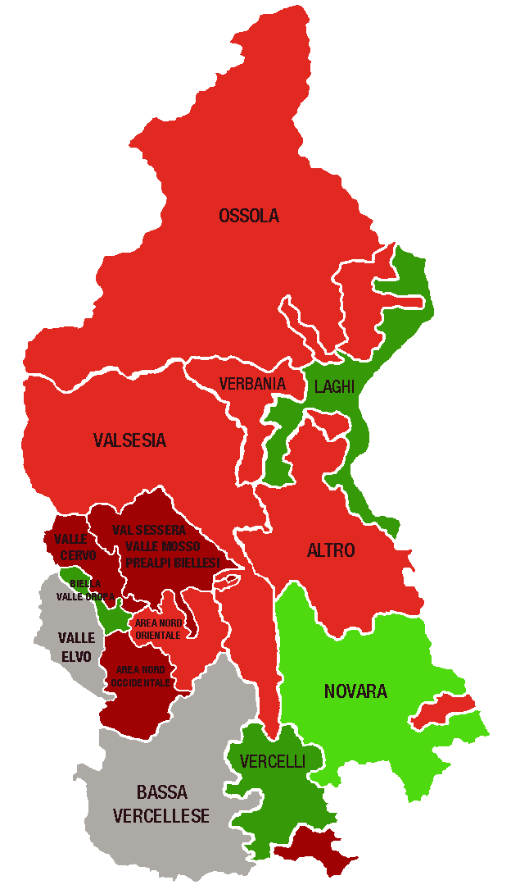
 |  |  |  | A MANO
Piemonte Nord. Indice di specializzazione del terziario per area territoriale al 31/12/2022 |  |  | DELEGAZIONI | INDICE valori
 |  |  | BIELLA | 1.00
 | Area | Indice di specializzazione | Biella, Valle Oropa | 1.26
 | PROVINCE |  | Valle Elvo | 0.76
 | Verbano Cusio Ossola | 1.04 | Valle Cervo | 0.86
 | Novara | 1.02 | Val Sessera, Valle Mosso e Prealpi Biellesi | 0.84
 | Biella | 1.00 | Area Nord Occidentale (pianura) | 0.87
 | Vercelli | 0.93 | Area Nord Orientale (pianura) | 0.94
 | DELEGAZIONI |  | NOVARA | 1.02
 | Biella, Valle Oropa | 1.26 | VCO | 1.04
 | Laghi | 1.13 | Novara | 1.08
 | Vercelli | 1.12 | Ossola | 0.95
 | Novara | 1.08 | Verbania | 0.92
 | Ossola | 0.95 | Laghi | 1.13
 | Area Nord Orientale (pianura) | 0.94 | Altro | 0.92
 | Verbania | 0.92 | VERCELLI | 0.93
 | Altro | 0.92 | Vercelli | 1.12
 | Valsesia | 0.90 | Valsesia | 0.90
 | Area Nord Occidentale (pianura) | 0.87 | Bassa vercellese | 0.79
 | Valle Cervo | 0.86 | PIEMONTE NORD | 1.00
 | Val Sessera, Valle Mosso e Prealpi Biellesi | 0.84
 | Bassa vercellese | 0.79
 | Valle Elvo | 0.76 | DELEGAZIONI | TOTALE TERZIARIO
...
 |  |  | Biella, Valle Oropa
 |  |  | Valle Elvo
 |  |  | Valle Cervo
 |  |  | Val Sessera, Valle Mosso e Prealpi Biellesi
 |  |  | Area Nord Occidentale (pianura)
 | LEGENDA | VALORE DELL'INDICE | Area Nord Orientale (pianura)
 |  | > 1,1 | Novara
 |  | DA 1 A 1,1 | Ossola
 |  | DA 0,9 A 1 | Verbania
 |  | DA 0,8 A 0,9 | Laghi
 |  | <0,8 | Altro
 |  |  | Vercelli
 |  |  | Valsesia
 |  |  | Bassa vercellese

 |  |  | PIEMONTE NORD
 |  |  |  | TOTALE TERZIARIO
...
 |  |  | Piemonte Nord

2. Rete distributiva
 |  |  |  |  |  |  |  | UNITÀ LOCALI DEL COMMERCIO PER MODALITÀ DI DISTRIBUZIONE - CONSISTENZA AL 1° SEM. 2021+V2:AB19

PIEMONTE NORD
 | Piemonte Nord
Ingrosso | 6,348
Dettaglio | 12,404
Altre attività commerciali | 2,651
...
 |  |  |  |  |  |  |  | Consistenza
Dettaglio |  | Altre attività commerciali
Anno 2022 | Comp. % | Anno 2022 | Comp. % |  |  |  |  |  | Ingrosso | Dettaglio | Altre attività commerciali
64,682 | 55.0% | 16,285 | 13.8% |  |  |  |  | Piemonte Nord | 6,348 | 12,404 | 2,651
12,404 | 58.0% | 2,651 | 12.4%
...
2,361 | 52.9% | 599 | 13.4%
4,844 | 56.7% | 1,034 | 12.1%
2,457 | 64.3% | 430 | 11.3%
2,742 | 59.9% | 588 | 12.8%
...
 |  | Dettaglio |  |  | Altre attività commerciali
Var. ass. 21-22 | Var. % 21-22 | Anno 2022 | Var. ass. 21-22 | Var. % 21-22 | Anno 2022 | Var. ass. 21-22 | Var. % 21-22
-559 | -1.5% | 64,682 | -1,406 | -2.1% | 16,285 | 159 | 1.0%
-128 | -2.0% | 12,404 | -416 | -3.2% | 2,651 | 16 | 0.6%
...
-21 | -1.4% | 2,361 | -97 | -3.9% | 599 | 6 | 1.0%
-57 | -2.1% | 4,844 | -129 | -2.6% | 1,034 | 16 | 1.6%
-30 | -3.1% | 2,457 | -71 | -2.8% | 430 | -6 | -1.4%
-20 | -1.6% | 2,742 | -119 | -4.2% | 588 | 0 | -
...
REGIONE
 | Ingrosso | Dettaglio | Altre attività commerciali
2018 | 100 | 100 | 100
2019 | 98 | 97 | 102
2020 | 98 | 96 | 103
2021 | 98 | 96 | 104
2022 | 96 | 94 | 105
2022 | Var. ass. 18-22 | Var. % 18-22
36,636 | -1,485 | -3.9%
64,682 | -3,922 | -5.7%
16,285 | 783 | 5.1%
117,603 | -4,624 | -3.8%
...
2022
96
94
105

PIEMONTE NORD
 | Ingrosso | Dettaglio | Altre attività commerciali
2018 | 100 | 100 | 100
2019 | 98 | 97 | 101
2020 | 97 | 95 | 101
2021 | 95 | 95 | 101
2022 | 93 | 92 | 102
...
2022 | Var. ass. 18-22 | Var. % 18-22
6,348 | -447 | -6.6%
12,404 | -1,143 | -8.4%
2,651 | 43 | 1.6%
21,403 | -1,547 | -6.7%
...
2022
93
92
102

BIELLA
 | Ingrosso | Dettaglio | Altre attività commerciali
2018 | 100 | 100 | 100
2019 | 98 | 96 | 101
2020 | 97 | 93 | 102
2021 | 92 | 93 | 103
2022 | 91 | 89 | 104
...
2022 | Var. ass. 18-22 | Var. % 18-22
1,507 | -150 | -9.1%
2,361 | -290 | -10.9%
599 | 22 | 3.8%
4,467 | -418 | -8.6%
...
2022
91
89
104

NOVARA
 | Ingrosso | Dettaglio | Altre attività commerciali
2018 | 100 | 100 | 100
2019 | 97 | 96 | 101
2020 | 98 | 94 | 101
2021 | 97 | 95 | 101
2022 | 95 | 92 | 103
...
2022 | Var. ass. 18-22 | Var. % 18-22
2,661 | -140 | -5.0%
4,844 | -393 | -7.5%
1,034 | 26 | 2.6%
8,539 | -507 | -5.6%
...
2022
95
92
103

VERBANO CUSIO OSSOLA
 | Ingrosso | Dettaglio | Altre attività commerciali
2018 | 100 | 100 | 100
2019 | 98 | 98 | 98
2020 | 96 | 96 | 98
2021 | 94 | 97 | 99
2022 | 91 | 94 | 98
...
2022 | Var. ass. 18-22 | Var. % 18-22
932 | -96 | -9.3%
2,457 | -153 | -5.9%
430 | -11 | -2.5%
3,819 | -260 | -6.4%
...
2022
91
94
98
...
VERCELLI
 | Ingrosso | Dettaglio | Altre attività commerciali
2018 | 100 | 100 | 100
2019 | 99 | 97 | 101
2020 | 98 | 95 | 104
2021 | 97 | 94 | 101
2022 | 95 | 90 | 101
2022 | Var. ass. 18-22 | Var. % 18-22
1,248 | -61 | -4.7%
2,742 | -307 | -10.1%
588 | 6 | 1.0%
4,578 | -362 | -7.3%
...
2022
95
90
101

2. Categorie dettaglio
 |  |  |  |  |  |  |  |  |  |  | NB: NON SI POSSONO CONFRONTARE I VALORI DEL PIEMONTE NORD CON I REPORT PRECEDENTI

PIEMONTE NORD
...
 |  |  |  |  |  |  |  |  |  |  | Consistenza
Moda-Fashion |  | Casa e arredo |  | Altre attività al dettaglio
Anno 2022 | Comp. % | Anno 2022 | Comp. % | Anno 2022 | Comp. % |  |  |  |  |  |  | Alimentare | Moda-Fashion | Casa e arredo | Altre attività commerciali
14,232 | 22.0% | 5,948 | 9.2% | 26,969 | 41.7% |  |  |  |  |  | Piemonte Nord | 3,095 | 2,862 | 1,204 | 5,243
2,862 | 23.1% | 1,204 | 9.7% | 5,243 | 42.3%
...
521 | 22.1% | 250 | 10.6% | 944 | 40.0%
1,187 | 24.5% | 438 | 9.0% | 2,063 | 42.6%
595 | 24.2% | 259 | 10.5% | 1,027 | 41.8%
559 | 20.4% | 257 | 9.4% | 1,209 | 44.1%
...
 |  | Moda-Fashion |  |  | Casa e arredo |  |  | Altre attività al dettaglio
Var. ass. 21-22 | Var. % 21-22 | Anno 2022 | Var. ass. 21-22 | Var. % 21-22 | Anno 2022 | Var. ass. 21-22 | Var. % 21-22 | Anno 2022 | Var. ass. 21-22 | Var. % 21-22
-463 | -2.6% | 14,232 | -571 | -3.9% | 5,948 | -23 | -0.4% | 26,969 | -349 | -1.3%
-93 | -2.9% | 2,862 | -176 | -5.8% | 1,204 | -3 | -0.2% | 5,243 | -144 | -2.7%
...
-19 | -2.9% | 521 | -42 | -7.5% | 250 | 1 | 0.4% | 944 | -37 | -3.8%
-43 | -3.6% | 1,187 | -53 | -4.3% | 438 | 3 | 0.7% | 2,063 | -36 | -1.7%
-19 | -3.2% | 595 | -27 | -4.3% | 259 | -6 | -2.3% | 1,027 | -19 | -1.8%
-12 | -1.6% | 559 | -54 | -8.8% | 257 | -1 | -0.4% | 1,209 | -52 | -4.1%
...
REGIONE
 | Alimentare | Moda-Fashion | Casa e arredo | Altre attività al dettaglio
2018 | 100 | 100 | 100 | 100
2019 | 98 | 95 | 98 | 98
2020 | 97 | 93 | 96 | 97
2021 | 99 | 92 | 96 | 97
2022 | 96 | 89 | 96 | 96
2022 | Var. ass. 18-22 | Var. % 18-22
17,533 | -669 | -3.7%
14,232 | -1,816 | -11.3%
5,948 | -280 | -4.5%
26,969 | -1,157 | -4.1%
64,682 | -3,922 | -5.7%
...
2022
96
89
96
96

PIEMONTE NORD
 | Alimentare | Moda-Fashion | Casa e arredo | Altre attività al dettaglio
2018 | 100 | 100 | 100 | 100
2019 | 97 | 94 | 96 | 98
2020 | 95 | 91 | 94 | 97
2021 | 95 | 90 | 96 | 97
2022 | 92 | 84 | 95 | 95
...
2022 | Var. ass. 18-22 | Var. % 18-22
3,095 | -258 | -7.7%
2,862 | -525 | -15.5%
1,204 | -58 | -4.6%
5,243 | -302 | -5.4%
12,404 | -1,143 | -8.4%
...
2022
92
84
95
95

BIELLA
 | Alimentare | Moda-Fashion | Casa e arredo | Altre attività al dettaglio
2018 | 100 | 100 | 100 | 100
2019 | 96 | 94 | 96 | 96
2020 | 94 | 91 | 92 | 93
2021 | 92 | 91 | 92 | 95
2022 | 89 | 84 | 92 | 91
...
2022 | Var. ass. 18-22 | Var. % 18-22
646 | -79 | -10.9%
521 | -98 | -15.8%
250 | -22 | -8.1%
944 | -91 | -8.8%
2,361 | -290 | -10.9%
...
2022
89
84
92
91

NOVARA
 | Alimentare | Moda-Fashion | Casa e arredo | Altre attività al dettaglio
2018 | 100 | 100 | 100 | 100
2019 | 99 | 92 | 96 | 97
2020 | 96 | 89 | 94 | 97
2021 | 97 | 88 | 97 | 98
2022 | 94 | 84 | 97 | 96
...
2022 | Var. ass. 18-22 | Var. % 18-22
1,156 | -74 | -6.0%
1,187 | -224 | -15.9%
438 | -12 | -2.7%
2,063 | -83 | -3.9%
4,844 | -393 | -7.5%
...
2022
94
84
97
96

VERBANO CUSIO OSSOLA
 | Alimentare | Moda-Fashion | Casa e arredo | Altre attività al dettaglio
2018 | 100 | 100 | 100 | 100
2019 | 95 | 97 | 98 | 99
2020 | 94 | 96 | 99 | 97
2021 | 96 | 93 | 102 | 98
2022 | 93 | 89 | 100 | 97
...
2022 | Var. ass. 18-22 | Var. % 18-22
576 | -42 | -6.8%
595 | -75 | -11.2%
259 | 0 | -
1,027 | -36 | -3.4%
2,457 | -153 | -5.9%
...
2022
93
89
100
97
...
VERCELLI
 | Alimentare | Moda-Fashion | Casa e arredo | Altre attività al dettaglio
2018 | 100 | 100 | 100 | 100
2019 | 98 | 94 | 94 | 99
2020 | 96 | 91 | 90 | 98
2021 | 93 | 89 | 92 | 97
2022 | 92 | 81 | 91 | 93
2022 | Var. ass. 18-22 | Var. % 18-22
717 | -63 | -8.1%
559 | -128 | -18.6%
257 | -24 | -8.5%
1,209 | -92 | -7.1%
2,742 | -307 | -10.1%
...
2022
92
81
91
93

2. Specializzazione
INDICE DI SPECIALIZZAZIONE DEL COMMERCIO AL 31/12/2022

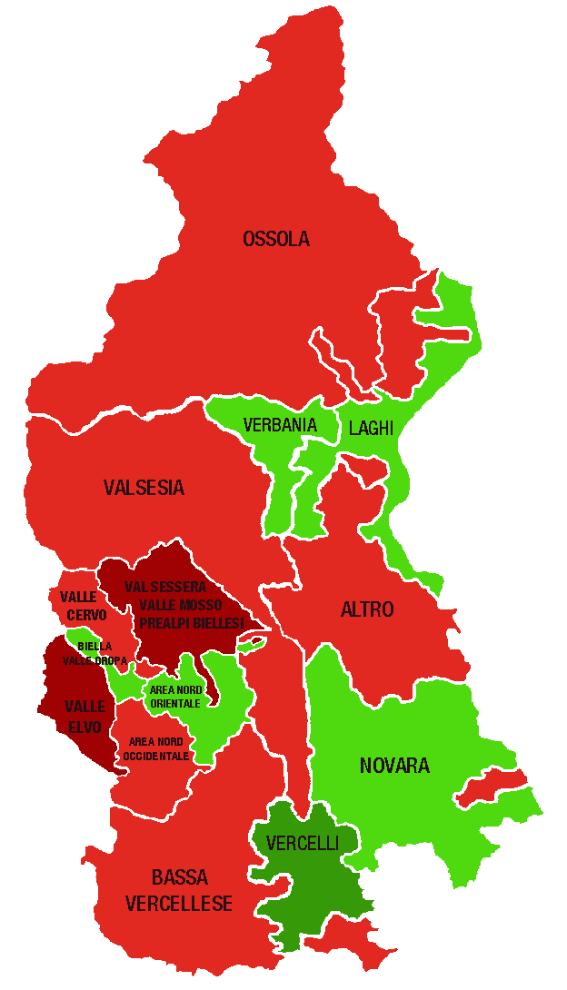
Piemonte Nord. Indice di specializzazione del commercio per area territoriale al 31/12/2022 |  |  | DELEGAZIONI | INDICE valori
 |  |  | BIELLA | 0.97
 | Area | Indice di specializzazione | Biella, Valle Oropa | 1.04
 | PROVINCE |  | Valle Elvo | 0.81
 | Vercelli | 1.05 | Valle Cervo | 0.94
 | Verbano Cusio Ossola | 1.01 | Val Sessera, Valle Mosso e Prealpi Biellesi | 0.86
 | Novara | 0.98 | Area Nord Occidentale (pianura) | 0.97
 | Biella | 0.97 | Area Nord Orientale (pianura) | 1.02
 | DELEGAZIONI |  | NOVARA | 0.98
 | Vercelli | 1.24 | VCO | 1.01
 | Laghi | 1.05 | Novara | 1.01
 | Biella, Valle Oropa | 1.04 | Ossola | 0.93
 | Area Nord Orientale (pianura) | 1.02 | Verbania | 1.00
 | Novara | 1.01 | Laghi | 1.05
 | Verbania | 1.00 | Altro | 0.95
 | Area Nord Occidentale (pianura) | 0.97 | VERCELLI | 1.05
 | Bassa vercellese | 0.96 | Vercelli | 1.24
 | Altro | 0.95 | Valsesia | 0.95
 | Valsesia | 0.95 | Bassa vercellese | 0.96
 | Valle Cervo | 0.94 | PIEMONTE NORD | 1.00
 | Ossola | 0.93
 | Val Sessera, Valle Mosso e Prealpi Biellesi | 0.86
 | Valle Elvo | 0.81 | DELEGAZIONI | TOTALE COMMERCIO
...
 |  |  | Biella, Valle Oropa
 |  |  | Valle Elvo
 |  |  | Valle Cervo
 |  |  | Val Sessera, Valle Mosso e Prealpi Biellesi
 |  |  | Area Nord Occidentale (pianura)
 | LEGENDA | VALORE DELL'INDICE | Area Nord Orientale (pianura)
 |  | > 1,1 | Novara
 |  | DA 1 A 1,1 | Ossola
 |  | DA 0,9 A 1 | Verbania
 |  | DA 0,8 A 0,9 | Laghi
 |  | <0,8 | Altro
 |  |  | Vercelli
 |  |  | Valsesia
 |  |  | Bassa vercellese

 |  |  | PIEMONTE NORD
 |  |  |  | TOTALE COMMERCIO
...
 |  |  | Piemonte Nord

 |  |  | CLASSIFICA
...

3. Servizio turistico
 |  |  |  |  |  |  |  | NB: NON SI POSSONO CONFRONTARE I VALORI DEL PIEMONTE NORD CON I REPORT PRECEDENTI

PIEMONTE NORD
 | Piemonte Nord
Alberghi e strutture ricettive | 919
Bar e attività di ristorazione | 6,223
Altre attività turistiche | 1,648
...
 |  |  |  |  |  |  |  | Consistenza
Bar e attività di ristorazione |  | Altre attività turistiche
Anno 2022 | Comp. % | Anno 2022 | Comp. % |  |  |  |  |  | Alberghi e strutture ricettive | Bar e attività di ristorazione | Altre attività turistiche
30,858 | 71.4% | 8,709 | 20.2% |  |  |  |  | Piemonte Nord | 919 | 6,223 | 1,648
6,223 | 70.8% | 1,648 | 18.7%
...
1,132 | 73.9% | 302 | 19.7%
2,376 | 71.8% | 712 | 21.5%
1,548 | 66.2% | 331 | 14.2%
1,167 | 72.5% | 303 | 18.8%
...
 |  | Bar e attività di ristorazione |  |  | Altre attività turistiche
Var. ass. 21-22 | Var. % 21-22 | Anno 2022 | Var. ass. 21-22 | Var. % 21-22 | Anno 2022 | Var. ass. 21-22 | Var. % 21-22
142 | 4.1% | 30,858 | -313 | -1.0% | 8,709 | 153 | 1.8%
19 | 2.1% | 6,223 | -89 | -1.4% | 1,648 | 4 | 0.2%
...
1 | 1.0% | 1,132 | -27 | -2.3% | 302 | -7 | -2.3%
2 | 0.9% | 2,376 | -9 | -0.4% | 712 | 19 | 2.7%
13 | 2.9% | 1,548 | -26 | -1.7% | 331 | -1 | -0.3%
3 | 2.2% | 1,167 | -27 | -2.3% | 303 | -7 | -2.3%
...
REGIONE
 | Alberghi e strutture ricettive | Bar e attività di ristorazione | Altre attività turistiche
2018 | 100 | 100 | 100
2019 | 103 | 100 | 103
2020 | 103 | 102 | 103
2021 | 107 | 102 | 104
2022 | 111 | 101 | 106
2022 | Var. ass. 18-22 | Var. % 18-22
3,631 | 364 | 11.1%
30,858 | 316 | 1.0%
8,709 | 511 | 6.2%
43,198 | 1,191 | 2.8%
...
2022
111
101
106

PIEMONTE NORD
 | Alberghi e strutture ricettive | Bar e attività di ristorazione | Altre attività turistiche
2018 | 100 | 100 | 100
2019 | 104 | 100 | 103
2020 | 105 | 101 | 102
2021 | 108 | 100 | 103
2022 | 111 | 99 | 103
...
2022 | Var. ass. 18-22 | Var. % 18-22
919 | 89 | 10.7%
6,223 | -83 | -1.3%
1,648 | 47 | 2.9%
8,790 | 53 | 0.6%
...
2022
111
99
103

BIELLA
 | Alberghi e strutture ricettive | Bar e attività di ristorazione | Altre attività turistiche
2018 | 100 | 100 | 100
2019 | 95 | 100 | 107
2020 | 95 | 101 | 108
2021 | 104 | 100 | 109
2022 | 105 | 98 | 107
...
2022 | Var. ass. 18-22 | Var. % 18-22
97 | 5 | 5.4%
1,132 | -26 | -2.2%
302 | 19 | 6.7%
1,531 | -2 | -0.1%
...
2022
105
98
107

NOVARA
 | Alberghi e strutture ricettive | Bar e attività di ristorazione | Altre attività turistiche
2018 | 100 | 100 | 100
2019 | 104 | 98 | 100
2020 | 105 | 99 | 98
2021 | 109 | 99 | 100
2022 | 110 | 99 | 103
...
2022 | Var. ass. 18-22 | Var. % 18-22
223 | 20 | 9.9%
2,376 | -29 | -1.2%
712 | 18 | 2.6%
3,311 | 9 | 0.3%
...
2022
110
99
103

VERBANO CUSIO OSSOLA
 | Alberghi e strutture ricettive | Bar e attività di ristorazione | Altre attività turistiche
2018 | 100 | 100 | 100
2019 | 108 | 101 | 107
2020 | 108 | 102 | 105
2021 | 111 | 101 | 106
2022 | 114 | 100 | 106
...
2022 | Var. ass. 18-22 | Var. % 18-22
459 | 57 | 14.2%
1,548 | -4 | -0.3%
331 | 18 | 5.8%
2,338 | 71 | 3.1%
...
2022
114
100
106
...
VERCELLI
 | Alberghi e strutture ricettive | Bar e attività di ristorazione | Altre attività turistiche
2018 | 100 | 100 | 100
2019 | 102 | 101 | 103
2020 | 105 | 101 | 100
2021 | 103 | 100 | 100
2022 | 105 | 98 | 97
2022 | Var. ass. 18-22 | Var. % 18-22
140 | 7 | 5.3%
1,167 | -24 | -2.0%
303 | -8 | -2.6%
1,610 | -25 | -1.5%
...
2022
105
98
97

3. Specializzazione
INDICE DI SPECIALIZZAZIONE DEL TURISMO AL 31/12/2022

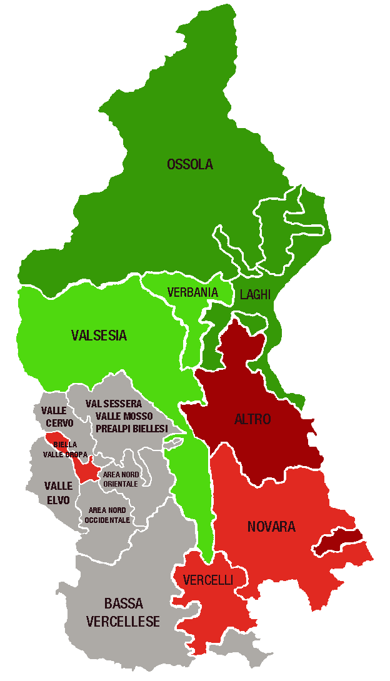
Piemonte Nord. Indice di specializzazione del turismo per area territoriale al 31/12/2022 |  |  | DELEGAZIONI | INDICE valori
 |  |  | BIELLA | 0.81
 | Area | Indice di specializzazione | Biella, Valle Oropa | 0.90
 | PROVINCE |  | Valle Elvo | 0.67
 | Verbano Cusio Ossola | 1.51 | Valle Cervo | 0.77
 | Novara | 0.93 | Val Sessera, Valle Mosso e Prealpi Biellesi | 0.80
 | Vercelli | 0.90 | Area Nord Occidentale (pianura) | 0.79
 | Biella | 0.81 | Area Nord Orientale (pianura) | 0.78
 | DELEGAZIONI |  | NOVARA | 0.93
 | Laghi | 1.58 | VCO | 1.51
 | Ossola | 1.44 | Novara | 0.90
 | Verbania | 1.10 | Ossola | 1.44
 | Valsesia | 1.02 | Verbania | 1.10
 | Vercelli | 0.94 | Laghi | 1.58
 | Novara | 0.90 | Altro | 0.82
 | Biella, Valle Oropa | 0.90 | VERCELLI | 0.90
 | Altro | 0.82 | Vercelli | 0.94
 | Val Sessera, Valle Mosso e Prealpi Biellesi | 0.80 | Valsesia | 1.02
 | Area Nord Occidentale (pianura) | 0.79 | Bassa vercellese | 0.74
 | Area Nord Orientale (pianura) | 0.78 | PIEMONTE NORD | 1.00
 | Valle Cervo | 0.77
 | Bassa vercellese | 0.74
 | Valle Elvo | 0.67 | DELEGAZIONI | TOTALE TURISMO
...
 |  |  | Biella, Valle Oropa
 |  |  | Valle Elvo
 |  |  | Valle Cervo
 |  |  | Val Sessera, Valle Mosso e Prealpi Biellesi
 |  |  | Area Nord Occidentale (pianura)
 | LEGENDA | VALORE DELL'INDICE | Area Nord Orientale (pianura)
 |  | > 1,1 | Novara
 |  | DA 1 A 1,1 | Ossola
 |  | DA 0,9 A 1 | Verbania
 |  | DA 0,8 A 0,9 | Laghi
 |  | <0,8 | Altro
 |  |  | Vercelli
 |  |  | Valsesia
 |  |  | Bassa vercellese
Unica mappa cambiata, ci sono più territori verdi
 |  |  | PIEMONTE NORD
 |  |  |  | TOTALE TURISMO
...
 |  |  | Piemonte Nord

 |  |  | CLASSIFICA
...

4. Tipologia clientela
 |  |  |  |  |  |  |  | NB: NON SI POSSONO CONFRONTARE I VALORI DEL PIEMONTE NORD CON I REPORT PRECEDENTI

PIEMONTE NORD
 | Piemonte Nord
Servizi alle imprese | 6,870
Servizi alla persona | 6,084
Altre attività di servizi | 10,877
...
 |  |  |  |  |  |  |  | Consistenza
Servizi alla persona |  | Altre attività di servizi
Anno 2022 | Comp. % | Anno 2022 | Comp. % |  |  |  |  |  | Servizi alle imprese | Servizi alla persona | Altre attività di servizi
33,795 | 23.8% | 61,653 | 43.4% |  |  |  |  | Piemonte Nord | 6,870 | 6,084 | 10,877
6,084 | 25.5% | 10,877 | 45.6%
...
1,188 | 21.2% | 3,004 | 53.7%
2,565 | 24.6% | 4,392 | 42.2%
1,124 | 30.2% | 1,710 | 46.0%
1,207 | 29.4% | 1,771 | 43.2%
...
 |  | Servizi alla persona |  |  | Altre attività di servizi
Var. ass. 21-22 | Var. % 21-22 | Anno 2022 | Var. ass. 21-22 | Var. % 21-22 | Anno 2022 | Var. ass. 21-22 | Var. % 21-22
1,128 | 2.5% | 33,795 | 483 | 1.4% | 61,653 | 89 | 0.1%
114 | 1.7% | 6,084 | 51 | 0.8% | 10,877 | -3 | -0.03%
...
9 | 0.6% | 1,188 | -29 | -2.4% | 3,004 | -19 | -0.6%
73 | 2.2% | 2,565 | 50 | 2.0% | 4,392 | 44 | 1.0%
22 | 2.5% | 1,124 | 30 | 2.7% | 1,710 | -9 | -0.5%
10 | 0.9% | 1,207 | 0 | - | 1,771 | -19 | -1.1%
...
REGIONE
 | Servizi alle imprese | Servizi alla persona | Altre attività di servizi
2018 | 100 | 100 | 100
2019 | 102 | 102 | 100
2020 | 103 | 103 | 101
2021 | 107 | 105 | 102
2022 | 110 | 106 | 102
2022 | Var. ass. 18-22 | Var. % 18-22
46,684 | 4,078 | 9.6%
33,795 | 1,976 | 6.2%
61,653 | 1,095 | 1.8%
142,132 | 7,149 | 5.3%
...
2022
110
106
102

PIEMONTE NORD
 | Servizi alle imprese | Servizi alla persona | Altre attività di servizi
2018 | 100 | 100 | 100
2019 | 101 | 101 | 100
2020 | 102 | 100 | 100
2021 | 105 | 101 | 100
2022 | 107 | 102 | 100
...
2022 | Var. ass. 18-22 | Var. % 18-22
6,870 | 448 | 7.0%
6,084 | 126 | 2.1%
10,877 | 34 | 0.3%
23,831 | 608 | 2.6%
...
2022
107
102
100

BIELLA
 | Servizi alle imprese | Servizi alla persona | Altre attività di servizi
2018 | 100 | 100 | 100
2019 | 101 | 100 | 99
2020 | 101 | 99 | 98
2021 | 105 | 101 | 97
2022 | 105 | 99 | 97
...
2022 | Var. ass. 18-22 | Var. % 18-22
1,399 | 69 | 5.2%
1,188 | -15 | -1.2%
3,004 | -100 | -3.2%
5,591 | -46 | -0.8%
...
2022
105
99
97

NOVARA
 | Servizi alle imprese | Servizi alla persona | Altre attività di servizi
2018 | 100 | 100 | 100
2019 | 101 | 100 | 100
2020 | 103 | 100 | 101
2021 | 105 | 101 | 102
2022 | 108 | 103 | 103
...
2022 | Var. ass. 18-22 | Var. % 18-22
3,461 | 246 | 7.7%
2,565 | 71 | 2.8%
4,392 | 130 | 3.1%
10,418 | 447 | 4.5%
...
2022
108
103
103

VERBANO CUSIO OSSOLA
 | Servizi alle imprese | Servizi alla persona | Altre attività di servizi
2018 | 100 | 100 | 100
2019 | 100 | 101 | 100
2020 | 101 | 100 | 101
2021 | 104 | 101 | 102
2022 | 106 | 104 | 101
...
2022 | Var. ass. 18-22 | Var. % 18-22
885 | 54 | 6.5%
1,124 | 46 | 4.3%
1,710 | 19 | 1.1%
3,719 | 119 | 3.3%
...
2022
106
104
101
...
VERCELLI
 | Servizi alle imprese | Servizi alla persona | Altre attività di servizi
2018 | 100 | 100 | 100
2019 | 102 | 102 | 100
2020 | 102 | 101 | 100
2021 | 107 | 102 | 100
2022 | 108 | 102 | 99
2022 | Var. ass. 18-22 | Var. % 18-22
1,125 | 79 | 7.6%
1,207 | 24 | 2.0%
1,771 | -15 | -0.8%
4,103 | 88 | 2.2%
...
2022
108
102
99

4. Specializzazione
INDICE DI SPECIALIZZAZIONE DEI SERVIZI AL 31/12/2022

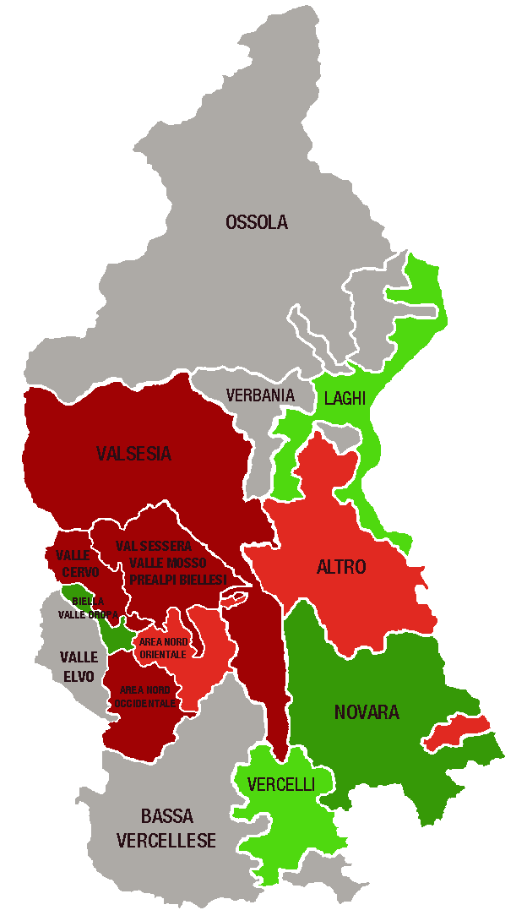
Piemonte Nord. Indice di specializzazione dei servizi per area territoriale al 31/12/2022 |  |  | DELEGAZIONI | INDICE valori
 |  |  | BIELLA | 1.10
 | Area | Indice di specializzazione | Biella, Valle Oropa | 1.58
 | PROVINCE |  | Valle Elvo | 0.74
 | Biella | 1.10 | Valle Cervo | 0.83
 | Novara | 1.08 | Val Sessera, Valle Mosso e Prealpi Biellesi | 0.83
 | Verbano Cusio Ossola | 0.88 | Area Nord Occidentale (pianura) | 0.81
 | Vercelli | 0.84 | Area Nord Orientale (pianura) | 0.92
 | DELEGAZIONI |  | NOVARA | 1.08
 | Biella, Valle Oropa | 1.58 | VCO | 0.88
 | Novara | 1.20 | Novara | 1.20
 | Vercelli | 1.07 | Ossola | 0.78
 | Laghi | 1.03 | Verbania | 0.79
 | Altro | 0.92 | Laghi | 1.03
 | Area Nord Orientale (pianura) | 0.92 | Altro | 0.92
 | Val Sessera, Valle Mosso e Prealpi Biellesi | 0.83 | VERCELLI | 0.84
 | Valle Cervo | 0.83 | Vercelli | 1.07
 | Area Nord Occidentale (pianura) | 0.81 | Valsesia | 0.81
 | Valsesia | 0.81 | Bassa vercellese | 0.67
 | Verbania | 0.79 | PIEMONTE NORD | 1.00
 | Ossola | 0.78
 | Valle Elvo | 0.74
 | Bassa vercellese | 0.67 | DELEGAZIONI | TOTALE SERVIZI
...
 |  |  | Biella, Valle Oropa
 |  |  | Valle Elvo
 |  |  | Valle Cervo
 |  |  | Val Sessera, Valle Mosso e Prealpi Biellesi
 |  |  | Area Nord Occidentale (pianura)
 | LEGENDA | VALORE DELL'INDICE | Area Nord Orientale (pianura)
 |  | > 1,1 | Novara
 |  | DA 1 A 1,1 | Ossola
 |  | DA 0,9 A 1 | Verbania
 |  | DA 0,8 A 0,9 | Laghi
 |  | <0,8 | Altro
 |  |  | Vercelli
 |  |  | Valsesia
 |  |  | Bassa vercellese

 |  |  | PIEMONTE NORD
 |  |  |  | TOTALE SERVIZI
...
 |  |  | Piemonte Nord

